상품제안서
키스크린 항균패치 | 상품코드: F16122

 |  |  |  |  |  |  | 02-412-0044 | www.easy1.co.kr
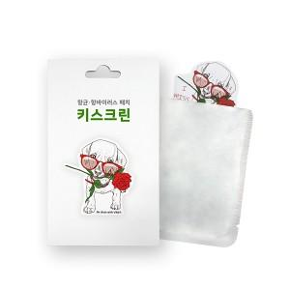

【상세/제작정보】 | -모바일 기기 보호 케이스에 부착하는 스티커 패드 방식 -황색포도상구균, 폐렴균, 대장균 99.9% 제거 -님(Neem)나무 추출물을 사용해 코로나 바이러스 억제

【인쇄/포장옵션】 | 풀칼라 / 포장불가능

【공급단가】 | 수량 | 1,000~ | 2,000~ | 3,000~ | 5,000~ | 10,000~
*VAT별도 | 단가 | 2,560원 | 2,470원 | 2,370원 | 2,280원 | 2,220원

【상품 URL】 | https://dev.easy1.co.kr:443/src/goods_detail.php?gdno=16122

